トップページ
検索
新規会員登録
ログイン

トップ
コレクションレコードとは
ランキング
レビュー
アーティスト
ジャンル
ラックを作る
みんなのラック
記事

 | ホーム

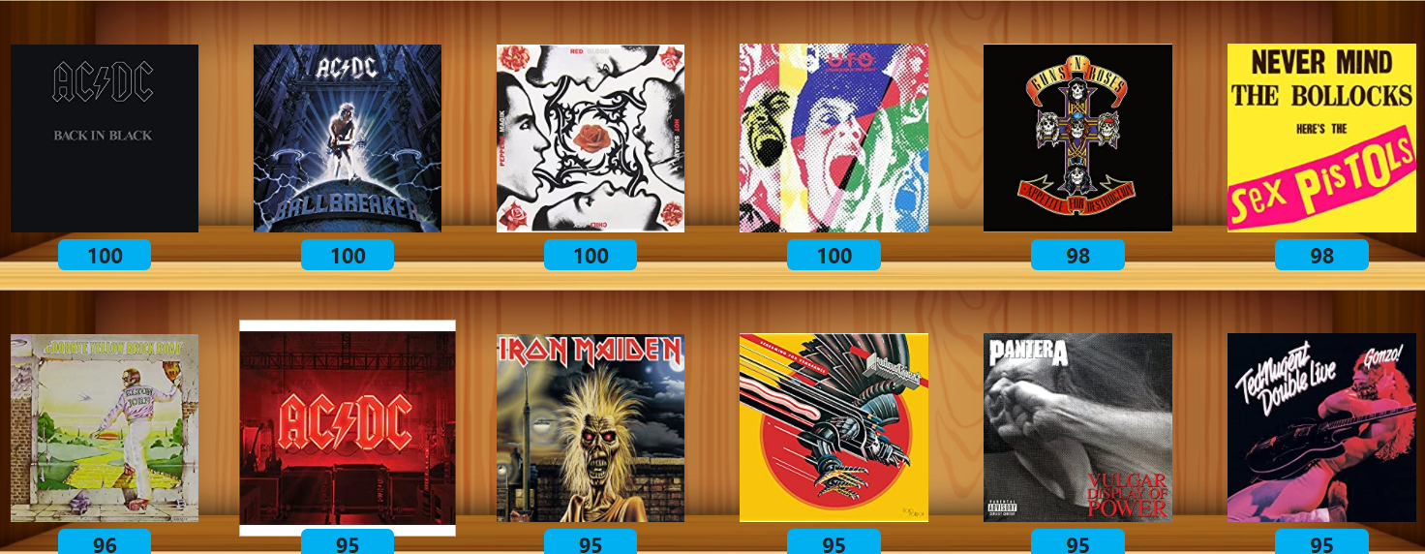
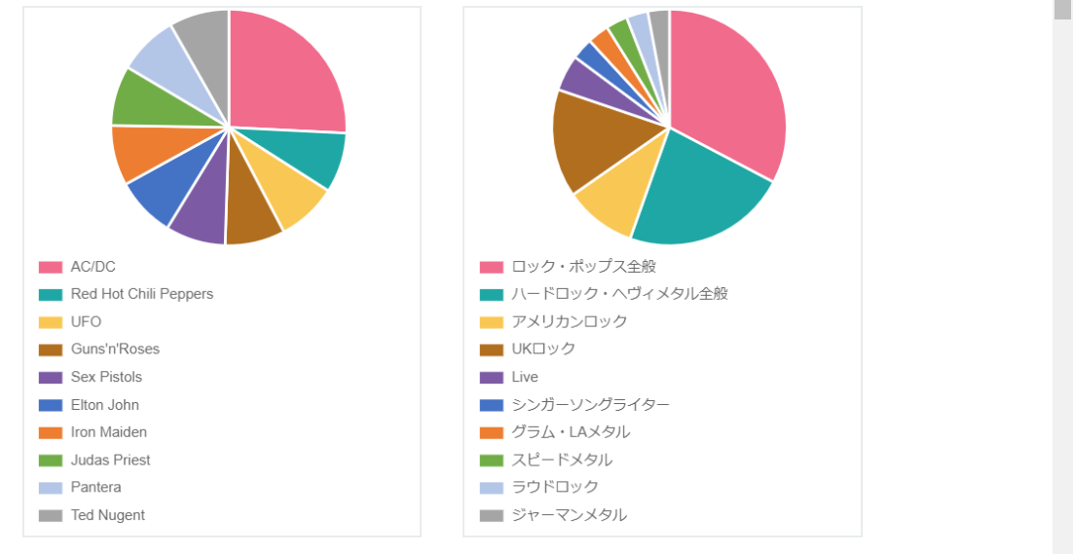

名盤にレビュー、採点して自分だけのラックを作ろう！
Collection-Records

ラックを作る
（新規会員登録）

コレクションレコードとは

コレクションレコードは、お気に入りのアルバムにレビューしたり、点数を付けたり、自分のラックを作成したり、 みんなのラックを見たり、同じ趣味の仲間を見つけたりすることができます。

レビュー数：１００件
登録ユーザー数：１００件

ここの８つのボタンはこのくらいのサイズ感でお願いします。
アイコン画像も背景色を透明にしたので差し替えお願いします。

コレクションレコードとは
サイトの利用方法はこちらへ
ランキング
平均点、レビュー数、ジャンル
別のランキングのページへ
レビュー
みんなが書込んだ最新のレ
ビューのページへ
アーティスト
登録してあるアーティストから
名盤を探す

ジャンル
登録してあるジャンルから名盤
を探す
ラックを作る
会員登録して自分だけのラック
を作る
みんなのラック
他人のラックをのぞいて共通の
趣味のユーザーを見つける
記事
アーティストのおすすめアルバ
ム、曲、バイオを紹介！

薄い仕切り線を入れてください。

アルバムジャケットは木製台座の縁より若干上に配置をお願いします。（以下同じ）

 | 新着名盤レビュー

マッケイさん
たどり着くのが遅す...さん
マッケイさん
マッケイさん
マッケイさん
イングウェイさん
点数表示大きく太くお願いします。
（以下同じ）
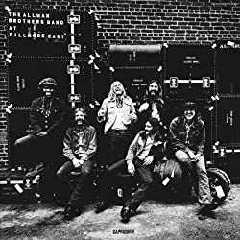
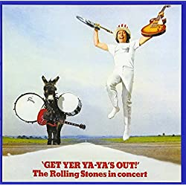
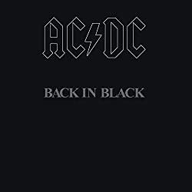

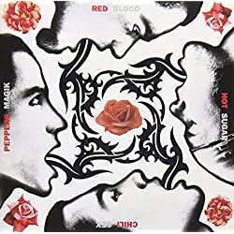
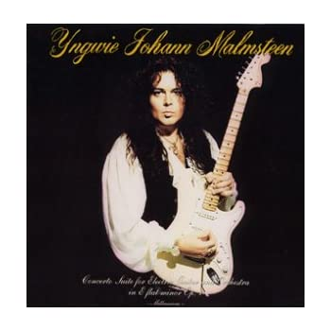

86
45
100
98
68
78

Concerto Suite for Electric Guitar and Orchestra
1998
Yngwie Malmsteen
At Fillmore East
1970
The Allman Brothers Band
Get Yer Ya-Ya's Out!
1970
The Rolling Stones
45
Back in Black
1980
AC/DC
Strangers In The Night
1978
UFO
Blood Sugar Sex Magik
1991
Red Hot Chili Peppers

アルバム名、発表年、アーティスト名のタグは木製台座の縁より若干下に配置をお願いします。
更に、幅は上のレビュアー名のタグと同じ幅でお願いします。
（以下同じ）

もっと見る ＞

 | 平均点名盤アルバムランキング



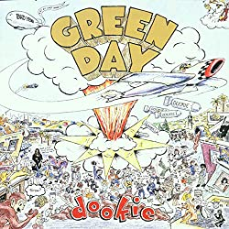
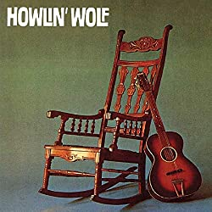
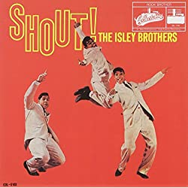


96
95
90
88
68
58
The Chronic
1992
Dr.Dre
Chicago Transit Authorty
1969
Chicago
Dookie
1994
Green Day
Howlin' Wolf
1962
Howlin' Wolf
Shout!
1959
The Isley Brothers
Damn
2017
Kendrick Lamaer

もっと見る ＞

 | レビュー数名盤アルバムランキング





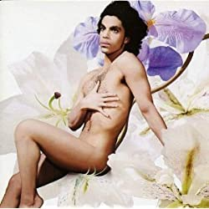
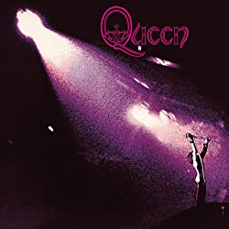

186
145
100
98
88
78

Hybrid Theory
2000
Linkin Park
Mariah Carey
1990
Mariah Carey
Never Mind
1991
Nirvana
Be Here Now
1995
Oasis
Lovesexy
1988
Prince
Queen
1973
Queen

もっと見る ＞

 | レビュアーレベルランキング








87
77
67
57
55
37

アマゾンさん
前澤さん
猫レノンさん
カレーメシさん
ギタリストさん
透き通った海と波と...さん

もっと見る ＞

利用規約 |  | プライバシーポリシー | お問合せ

Copyright 2020 Collection Records All Rights Reserved.

トップページ（スマホ)
完 成 型 |  |  | 現 状


新規会員登録
ログイン

名盤アルバムレビュー 【Collection Records】



左のようにここのスペースはいらない。

コレクションレコードは、
アルバムにレビューや点数を付けたり、自分の
ラックを作成したり、みんなのラックを見たり、
同じ趣味の仲間を見つけたりすることができます。

「見たり、」で折り返す。
行間をもう少し空ける。

コレクションレコードについて ＞

コレクションレコードをはじめよう

新規会員登録
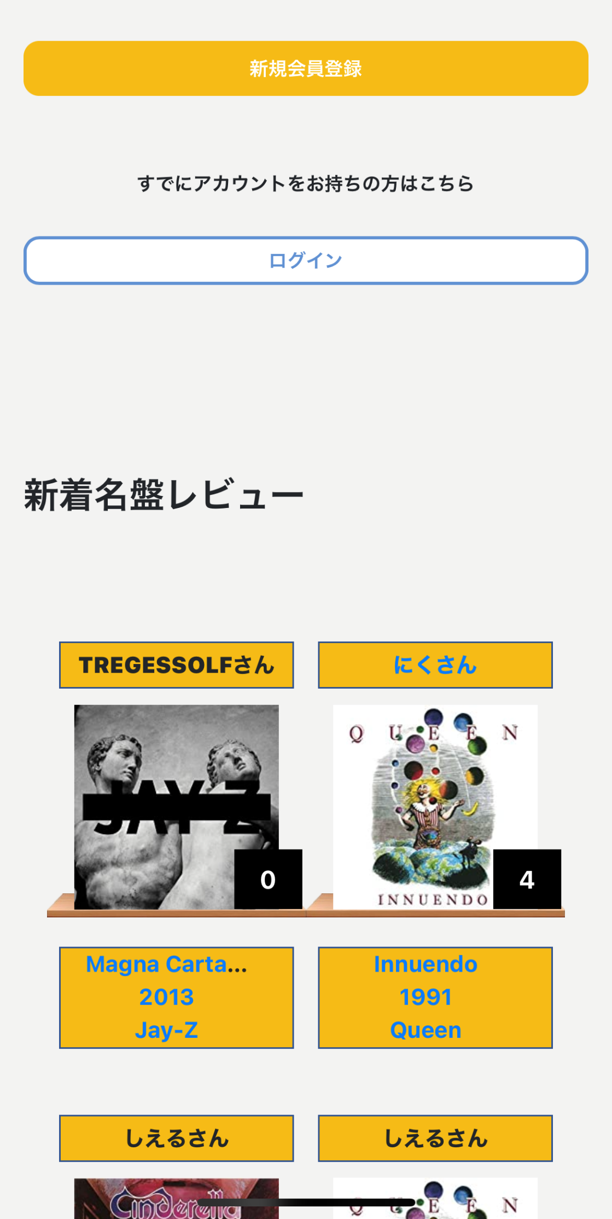

高さを左くらいの高さに。
「新規会員登録」の文字も左のように大きめに。

すでにアカウントをお持ちの方はこちら

ログイン
高さを左くらいの高さに。
「ログイン」の文字も左のように大きめに。
枠線は左のように細く。

新着名盤レビュー

マッケイさん
イングウェイさん
左のように薄い仕切り線を入れる。

レビュアー名、アルバムジャケット画像を左のように横幅一杯に。※以下同じ

86
45
数字も太く大きく
※以下同じ

At Fillmore East
1970
The Allman Brothers Band
Concerto Suite for Electric Guitar and Orchestra
1998
Yngwie Malmsteen
木製台座を左のように太く、奥行きがある感じで。※以下同じ

ここのタグを木製台座に直下に（スペースを詰める）
更に、横幅一杯に表示
※以下同じ
たどり着くのが遅す...さん
マッケイさん

100
90

Get Yer Ya-Ya's Out!
1970
The Rolling Stones
Back in Black
1980
AC/DC

マッケイさん
マッケイさん

68
78

Strangers In The Night
1978
UFO
Blood Sugar Sex Magik
1991
Red Hot Chili Peppers

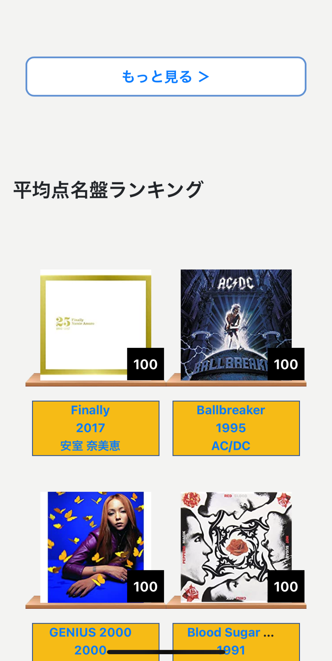
薄い仕切り線を入れる。
（両端は少し空ける。）
※以下同じ。

もっと見る
横幅一杯に。「＞」はいらない。
枠線は細く。
※以下同じ

平均点名盤アルバムランキング
薄い仕切り線を入れる。
（両端一杯まで。）
※以下同じ

薄い仕切り線を入れる。
（両端は少し空ける。）
※以下同じ

96
95

The Chronic
1992
Dr.Dre
Chicago Transit Authorty
1969
Chicago

90
88

Dookie
1994
Green Day
Howlin' Wolf
1962
Howlin' Wolf

68
58

Shout!
1959
The Isley Brothers
Damn
2017
Kendrick Lamaer

もっと見る

レビュー数名盤アルバムンキング

186
145

Mariah Carey
1990
Mariah Carey
Hybrid Theory
2000
Linkin Park

100
98

Never Mind
1991
Nirvana
Be Here Now
1995
Oasis

88
78

Lovesexy
1988
Prince
Queen
1973
Queen

もっと見る

レビュアーランキング



87
77

アマゾンさん
前澤さん




67
57

猫レノンさん
カレーメシさん

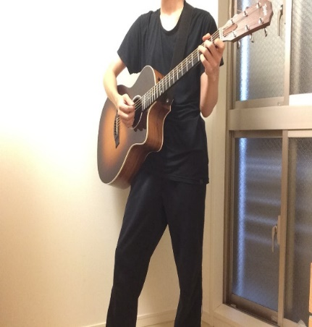


55
37

ギタリストさん
透き通った海と波と...さん

もっと見る

ここ以下の部分がないので付け加える。

コレクションレコードをはじめよう

新規会員登録

すでにアカウントをお持ちの方はこちら

ログイン

 | 利用規約 | プライバシーポリシー

 | お問合せ

Copyright 2020 Collection Records All Rights Reserved.

